Kursstatistik - Elternberatung
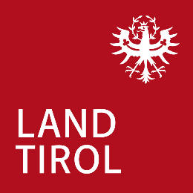
Amt der Tiroler Landesregierung
Abteilung Öffentliche Gesundheit
Bozner Platz 6
6020 Innsbruck

Kursstatistik - Elternberatung

Bezirk: | Monat: |  | Jahr: |  | Name:

Kursart | Datum | Uhrzeit |  | Ort |  | Anzahl Einheiten (á 45-60min) | Anzahl Kursteil-nehmerinnen pro Einheit

 |  |  |  | gesamt |  | 0 | 0

